ISL
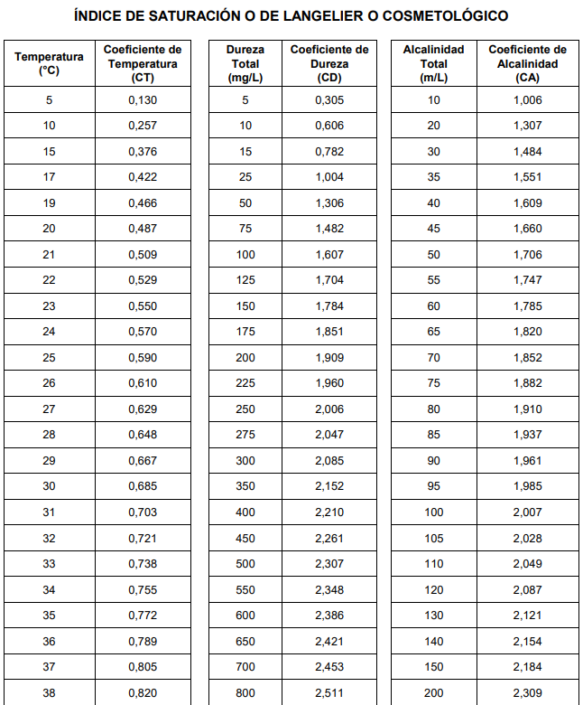
ISL = 0 Agua totalmente balanceada.
ISL < 0 Agua con tendencias corrosivas.
ISL > 0 Agua con tendencias incrustantes.

IRAPI
